第二章
 |  |  |  |  | 模电和数电 | ⑴ | ⑶ | ① | ② | ⑸⑹⑺⑻⑼⑽
 |  |  |  |  |  | ⑵ | ⑷ | ③ | ④ | ⑤⑥⑦⑧⑨⑩
第二章：放大电路
 | 2.1基本放大电路
 |  | 三极管是具有放大功能的电子元件，但是必须给三极管提供电压，这样的电路称为放大电路
 |  | 也叫偏执放大电路，分为固定偏执放大电路和分压式偏执放大电路
 |  | 2.1.1固定偏执放大电路
 |  | 2.1.2分压式偏执放大电路
 |  | 2.1.3交流放大电路
 |  | 2.1.4放大电路的三种基本接法
 |  | 2.1.5朗读助记器的基本原理
 | 2.2负反馈放大电路
 |  | 2.2.1负反馈介绍
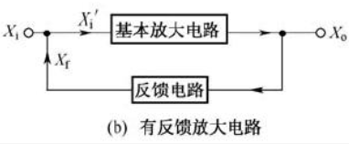

 |  |  | ⑴正反馈和负反馈
 |  |  |  | 反馈信号和输入信号叠加，得到的信号增强就叫正反馈，反之叫负反馈
 |  |  | ⑵开环放大倍数
 |  |  | ⑶闭环放大倍数
 |  | 2.2.2反馈电路的判断
 |  | 2.2.3负反馈放大电路
 |  |  | 为了让电路稳定的工作，可以给放大电路增加负反馈电路，
 |  | 2.2.4负反馈对放大电路的影响
 |  |  | 正反馈电路可以将放大电路变成振荡电路，负反馈电路能让电路变得更稳定。
 |  |  | ⑴对输入电阻的影响
 |  |  | ⑵对输出电阻的影响
 |  |  | ⑶对非线性失真的影响
 |  |  | ⑷对频率特性的影响
 |  | 2.2.5朗读助记器的原理和检修
 | 2.3功率放大器
 |  | 2.3.1功率放大器的三种状态
 |  | 2.3.2变压器耦合功率放大电路
 |  | 2.3.3OTL功率放大电路
 |  | 2.3.4OCL功率放大电路
 |  | 2.3.5朗读助记器的原理和检修
 | 2.4多级放大电路
 |  | 正常放大器的放大倍数有限，想要放大更多倍数，就得把多个放大器连接起来，根据不同的耦合方式：
 |  | 阻容耦合放大电路，直接耦合放大电路，变压器耦合放大电路
 |  | 2.4.1阻容耦合放大电路
 |  |  | 各放大器之间用电容连接起来的多级放大电路
 |  |  | 特点：
 |  |  |  | 由于电容的隔直流作用，各放大器之间的直流工作点互不影响
 |  |  |  | 但是由于电容对交流电有阻碍作用，会有损耗，为了弥补只能采用大电容
 |  | 2.4.2直接耦合放大电路
 |  |  | 直接用导线把放大器连在一起
 |  |  | 特点：
 |  |  |  | 直流工作点互相影响，设计的时候比较难，但是没有电容，没啥损耗
 |  | 2.4.3变压器耦合放大电路
 |  |  | 放大后输出给变压器，再给下一个放大单元
 |  |  | 特点：
 |  |  |  | 直流工作点互不影响，可以进行阻抗变换
 | 2.5场效应管放大电路
 |  | 三极管是电流控制型器件，场效应管是点压控制型器件，输入电压变化，输出电压也变化。
 |  | 由于结构不同，分为结型场效应管，绝缘栅型场效应管
 |  | 2.5.1结型场效应管
 |  |  | 和三极管一样
 |  | 2.5.2增强型绝缘栅型场效应管
 |  | 2.2.3耗尽型绝缘栅型场效应管

第三章
 |  |  |  |  |  |  | 模电和数电 |  | ⑴ | ⑶ | ① | ③ | ⑸⑹⑺⑻⑼⑽
 |  |  |  |  |  |  |  |  | ⑵ | ⑷ | ② | ④ | ⑤⑥⑦⑧⑨⑩
第三章：集成运算放大器
 | 3.1直流放大器
 |  | 集成电路主要由半导体材料构成，内部适合用二极管三极管等，不适合用电容电阻电感变压器
 |  | 因此集成放大器是采用直接耦合的，所以这种放大器交流直流都能放大
 |  | 缺点：
 |  |  | 静态工作点相互影响，能出现0点漂移
 |  | 3.1.1静态工作点问题
 |  | 3.1.2零点漂移问题
 | 3.2差动放大器
 |  | 3.2.1基本差动放大器
 |  |  | 为了解决直流放大器的零点漂移问题
 |  | 3.2.2实用的差动放大器
 |  |  | 进一步解决0点漂移问题
 |  | 3.2.3差动放大器的连接形式
 |  |  | ⑴双端输入双端输出
 |  |  | ⑵双端输入单端输出
 |  |  | ⑶单端输入双端输出
 |  |  | ⑷单端输入单端输出
 | 3.3集成运算放大器
 |  | 是一种应用广泛的集成放大器，放大倍数很大，可以通过外接元件构成加法器，减法器，所以称为运算放大器
 |  | 3.3.1集成运算放大器的基础知识
 |  |  | ⑴集成运算放大器的组成和图形符号
 |  |  |  | 内部是多级直接耦合的放大电路，有一个同相输入，一个反向输入，一个输出
 |  |  |  | 内部有一个输入级，一个中间级，一个输出级，偏置电路
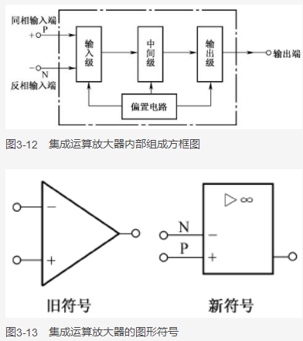
 |  |  |  | 简介：
 |  |  |  |  | ①输入级是有很强抑制0点漂移的差动放大电路
 |  |  |  |  | ②中间级是增益较高的共发射极的功率放大电路
 |  |  |  |  | ③输出级是负载能力强的功率放大电路
 |  |  |  |  | ④偏置电路是给各个放大电路提供工作点压
 |  |  | ⑵运算放大器的理想特性
 |  |  |  | 运算放大器的等效图：
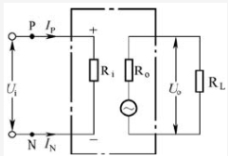

 |  |  |  |  | ①电压放大倍数超级大，只要有输入信号，输出信号就非常大
 |  |  |  |  | ②输入电阻Ri无穷大，无论输入信号多大，输入电流都是0
 |  |  |  |  | ③输出电阻R0无限小，输出电阻R0=0,输出端可带重负载
 |  |  |  |  | ④共模抑制比无限大
 |  |  |  | 集成运算放大器的工作状态有2种，线性状态和非线性状态，既闭环状态和开环状态
 |  | 3.3.2集成运算放大器的线性应用电路
 |  |  | 让运放负反馈就是线性状态
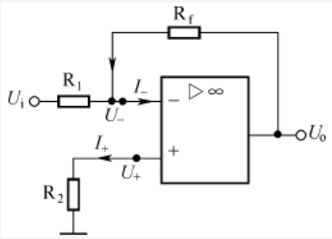

 |  |  | 因为输入电阻无限大，I=0，输入输出相当于短路，称为虚断，
 |  |  | 因为输入输出的电压相同，称为虚短，
 |  |  | 应用：
 |  |  |  | ⑴反向比例运算放大器
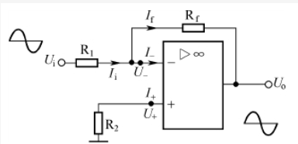
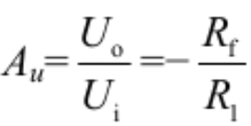

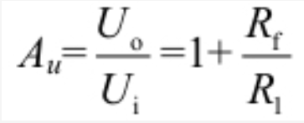
 |  |  |  |  | 把输入的电压变成反向的电压，Uo=（-Rf/R1）*Ui，放大倍数只与电阻有关
 |  |  |  | ⑵同相比例运算放大器
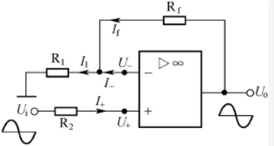

 |  |  |  |  | Uo=（1+Rf/R1）*Ui
 |  |  |  | ⑶电压电流转换器 |  | 看书没看懂，网上没人讲
 |  |  |  | ⑷电流电压转换器 |  | 看书没看懂，网上没人讲
 |  |  |  | ⑸加法器

 |  |  |  |  |  |  |  | ⑴ | ⑶ | ① | ③ | ⑸⑹⑺⑻⑼⑽
 |  |  |  |  |  |  |  | ⑵ | ⑷ | ② | ④ | ⑤⑥⑦⑧⑨⑩

书签
